신청서(작성必)
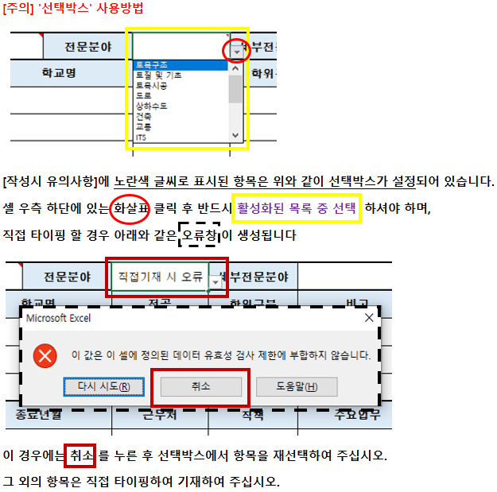
서울시설공단 기술자문위원회 위원 신청서 |  |  |  |  |  |  |  |  |  | <작성시 유의사항>

인적사항 | 성명 |  |  | 생년월일 |  | 성별 |  | <사진> |  |  | [인적사항]
 | 자택주소 |  | 우편번호 |  |  |  |  |  |  |  | 1. 생년월일은 1980.01.01 형태로 기재
 |  |  |  |  |  |  |  |  |  |  | 2. 성별은 선택박스에서 선택 ※ 선택박스 사용방법은 우측 이미지 참조 →→→→→→→→→
연락처 | 휴대폰 |  |  |  | 직장 전화번호 |  |  |  |  |  | 3. 전화번호는 010-0000-0000, 02-000-000 형태로 기재
 | E-mail |  |  |  | 팩스번호
직업사항 | 직업군 |  |  |  | 직장명 |  | 부서(학과)명 |  |  |  | [직업사항]
 | 직렬 |  |  |  | 직책 |  | 직급 |  |  |  | 1. 직업군은 선택박스에서 선택
 | 직장주소 |  | 우편번호

지원사항 | 지원구분 |  |  |  | 전문분야 |  | 세부전문분야 |  |  |  | [지원사항] 1. 지원구분 / 전문분야 / 세부전분분야 모두 선택박스에서 선택
학력사항 |  | 학위 취득년월 |  | 학교명 |  | 전공 | 학위구분 | 최종 학력사항 |  |  | [학력사항]
 | 1 |  |  |  |  |  |  |  |  |  | 1. 대학 이상의 학력만을 기재하되, 최종학력이 고등학교 졸업인 경우 출신고교 기재(최대3개)
 | 2 |  |  |  |  |  |  |  |  |  | 2. 취득년월은 1990.01. 형태로 기재
 | 3 |  |  |  |  |  |  |  |  |  | 3. 학위구분 / 비고는 선택박스에서 선택
근무경력 |  | 시작년월 |  | 종료년월 |  | 근무처 | 직책 | 주요업무 |  |  | [근무경력]
 | 1 |  |  |  |  |  |  |  |  |  | 1. 상기 전문분야와 관련이 있는 업무에 종사한 경력 등을 최근 순으로 기재(최대5개)
 | 2 |  |  |  |  |  |  |  |  |  | 2. 시작년월, 종료년월은 1990.01.01. 형태로 기재
 | 3
 | 4
 | 5
자격증 |  | 취득년월 |  | 인가·관리기관 |  | 자격증명 |  | 구분 |  |  | [자격증]
 | 1 |  |  |  |  |  |  |  |  |  | 1. 자격증은 기술분야와 관련된 기술사 · 기능장 · 건축사 자격증만 기재(최대3개)
 | 2 |  |  |  |  |  |  |  |  |  | 2. 취득년월은 1990.01.01. 형태로 기재
 | 3 |  |  |  |  |  |  |  |  |  | 3. 구분은 선택박스에서 선택
주요 연구 및 사업 실적 |  | 시작년월 |  | 종료년월 |  | 연구·사업명 |  | 주요업무 |  |  | [주요연구 및 사업실적]
 | 1 |  |  |  |  |  |  |  |  |  | 1. 해당 전문분야와 관련이 있는 최근 10년간 발표(또는 진행)한
 | 2 |  |  |  |  |  |  |  |  |  | 주요 저서·논문·특허·사업실적 등을 기재 (최대5개)
 | 3 |  |  |  |  |  |  |  |  |  | 2. 시작년월, 종료년월은 1990.01.01. 형태로 기재
 | 4
 | 5
특기사항 (자유기재) |  |  |  |  |  |  |  |  |  |  | 1. 타 위원회 · 시민단체 활동 · 강의 경력 등
상기 내용이 허위로 밝혀지는 경우에는 서울시설공단 기술자문위원회 위원 해촉 등의 모든 책임을 질 것을 서약합니다.
 |  |  |  |  |  |  | 2021. | 02. | 00. |  | 1. 제출일 기재
 |  |  |  |  |  |  | 작성자:

서울시설공단 기술자문위원회 위원장 귀하

